Chi tiết địa chất
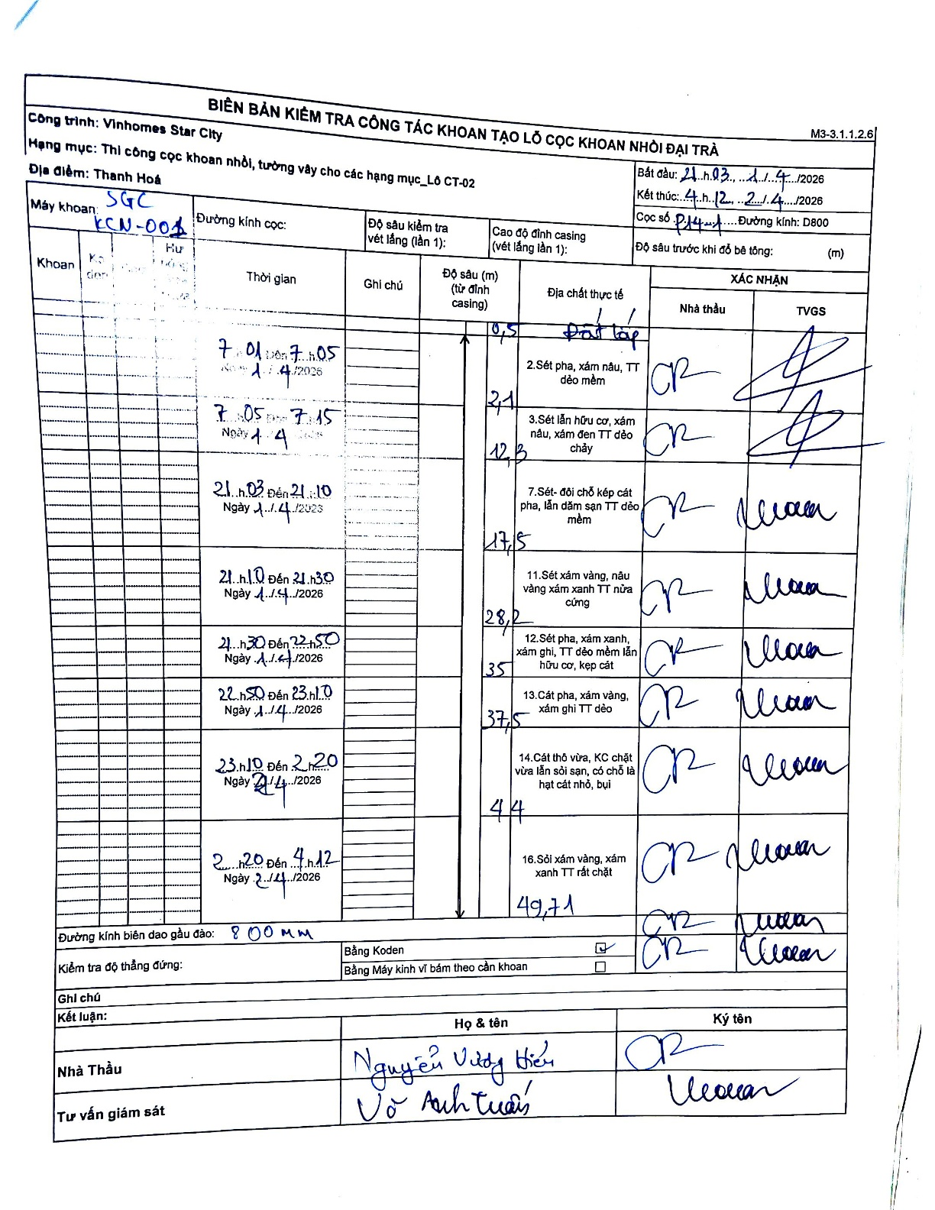
Dự án | Star City Thanh Hóa
Hạng mục | Thi công cọc khoan nhồi, tường vây cho các hạng mục_Lô CT-02
Tên bộ phận | Thi công cọc khoan nhồi, tường vây cho các hạng mục_Lô CT-02
Số hiệu cọc | P14-1
Tên Máy khoan | SGC-KCN0001
Đường kính | D800
Bắt đầu thi công | 07:01 01/04/2026
Kết thúc thi công | 04:12 02/04/2026

Địa chất TT | Đường kính | Mô tả lớp thiết kế | Từ (h) | Đến (h) | Cao độ từ | Cao độ đến | T.Gian (h) | Dài (m) | V (m/h) | Ghi chú
Đất lấp | D800 | Đất lấp | 07:01 01/04/2026 | 07:05 01/04/2026 | -0.71 | -0.5 | 0.07 | 0.21 | 3.15
2 | D800 | Sét pha, xám nâu, TT dẻo mềm | 07:05 01/04/2026 | 07:15 01/04/2026 | -0.5 | -2.1 | 0.17 | 1.6 | 9.6
3 | D800 | Sét lẫn hữu cơ, xám nâu, xám đen TT dẻo chảy | 21:03 01/04/2026 | 21:10 01/04/2026 | -2.1 | -12.3 | 0.12 | 10.2 | 87.43
4 | D800 | Sét- đổi chỗ kép cát pha, lẫn dăm sạn TT dẻo mềm | 21:10 01/04/2026 | 21:30 01/04/2026 | -12.3 | -17.5 | 0.33 | 5.2 | 15.6
5 | D800 | Sét xám vàng, nâu vàng xám xanh TT nửa cứng | 21:30 01/04/2026 | 22:50 01/04/2026 | -17.5 | -28.2 | 1.33 | 10.7 | 8.03
6 | D800 | Sét pha, xám xanh, xám ghi, TT dẻo mềm lẫn hữu cơ, kẹp cát | 22:50 01/04/2026 | 23:10 01/04/2026 | -28.2 | -35 | 0.33 | 6.8 | 20.4
7 | D800 | Cát pha, xám vàng, xám ghi TT dẻo | 23:10 01/04/2026 | 02:20 02/04/2026 | -35 | -37.5 | 3.17 | 2.5 | 0.79
8 | D800 | Cát thô vừa, KC chặt vừa lẫn sỏi sạn, có chỗ là hạt cát nhỏ, bụi | 02:20 02/04/2026 | 04:12 02/04/2026 | -37.5 | -44 | 1.87 | 6.5 | 3.48
9 | D800 | Sỏi xám vàng, xám xanh TT rất chặt | 02:20 02/04/2026 | 04:12 04/12/2026 | -44 | -49.71 | 1.87 | 5.71 | 3.06

ẢNH BIÊN BẢN GỐC

